상품제안서
네이쳐 콘서트 응원도구 LED 하트 행사 야광봉 | 상품코드: F28183

 |  |  |  |  |  |  | 02-412-0044 | www.easy1.co.kr
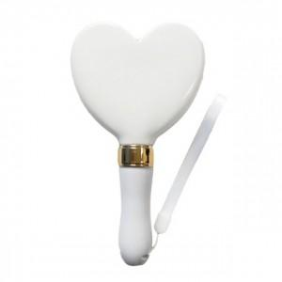

【상세/제작정보】 | 기본수량 미만 인쇄시 비용 추가.

【인쇄/포장옵션】 | 실크 / 포장불가능

【공급단가】 | 수량 | 60~ | 120~ | 500~ | 1,000~ | 2,000~
*VAT별도 | 단가 | 9,840원 | 9,670원 | 9,430원 | 9,260원 | 9,020원

【상품 URL】 | https://easy1.co.kr:443/src/goods_detail.php?gdno=28183

